Sheet1
序号 | 模块 | 问题简述 | 截图 | 发现时间 | 发现人 | 解决情况
1 | 国环 | 填报规则的各sheet表中，元素value为“新 增”、“保 存”时，删除字间空格会出错 |  | 2015-07-30 | 葛悦凯 | 已解决
2 | 国环 | 填报规则中，“可新增”列，新增项数量较多，注意不要遗漏 |  | 2015-07-28 | 刘文静 | 已解决
3 | 国环 | 公共页面中，sheet“附录A”中，添加“下一步”button，否则不会进入4、5、6、7页面的填报 |  | 2015-07-30 | 刘文静 | 已解决
4 | 国环 | “公共页面->页面汇总->页面标签”的名字，一定要与各型号填报规则中sheet页的名字完全一致，否则无法找到对应网页的填报规则 |  | 2015-07-28 | 刘文静 | 已解决
5 | 国环 | 去掉“公共页面->纠正措施文件”页面中的“返回上一步”元素，否则会在6、7填报页间死循环进行 |  | 2015-07-30 | 刘文静 | 已解决
6 | 国环 | 整个填报过程完成后，程序重复刷新填报最后页面（页面7） |  | 2015-07-31 | 刘文静 | 已解决
7 | 国环 | “轻型柴油车”车辆信息1->扩展车型13，网页不能完全打开，车辆信息2->扩展车型2，打开后是国三类车型。右侧附2图 | 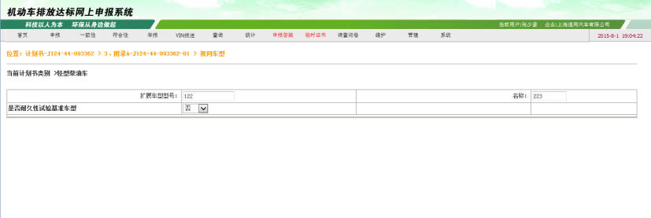 | 2015-08-01 | 刘文静 | 未解决
8 | 国环 | “发动机信息2”页面中，对于三个参数“发动机型号”、“发动机生产厂”、“附录”三个参数，如果用户在填报数据中只写其中一项或者两项，不能据此选出唯一的发动机信息。不合理。建议改为：如果知道三项中的某几项，且能据此确定唯一的发动机，则选中此型号发动机 |  | 2015-08-03 | 刘文静 | 未解决
9 | 国环 | 重型柴油车(依据GB18352.3-2005型式核准)，发动机信息1，页面有问题，其中有完全相同的元素，如右图 | 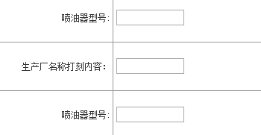 | 2015-08-10 | 刘文静 | 未解决
10 | 国环 | 由程序打开网页，与用浏览器打开网页，网页表现不一致。举例如下：轻型汽油车->2类->找原车型，选定一种原车型之后，再打开->发动机信息，应该有与选定的原车型附录一致的唯一一种发动机，但是两种打开方式弹出的发动机列表不一致。如，原车型选择如右参数。 |  | 2015-08-10 | 刘文静 | 未解决
11 | 国环 | 由于错误9导致 填报规则里有重复的“参数名称”，致使该页填报无反应 |  | 2015-08-10 | 刘文静 | 规则表格已改动，程序对应未改动
12 | 国环 | 重型柴油车(依据GB18352.3-2005型式核准)，发动机信息1，该页面在填写到“氧传感器”位置附近，网页错误，intenal server error |  | 2015-08-10 | 刘文静 | 未解决
13 | 国环 | 重型柴油车，发动机选择1，该页面无反应，data.xlsx中预先写好的没填报进去 |  | 2015-08-10 | 刘文静 | 未解决
14 | 国环 | 如果在填报规则里没有找到“保存”、“新增”等button按钮，给出消息框提示。 |  | 2015-08-10 | 刘文静 | 未解决
15 | 国环 | 国环数据文件中文件类型参数只需要填写文件名称即可，文件放置于数据文件同级目录的文件夹中。在填报之前需要对数据文件进行校验，找出是否有参数重复或者文件类型参数不存在的情况，并将数据文件问题全部展现出来 |  | 2015-08-12 | 葛悦凯 | 未解决
16 | 全部 | 在填报完成之后需要弹出提示框提示用户填报完成 |  | 2015-08-12 | 葛悦凯 | 未解决
17 | 国环 | 国五轻型汽油车需要分别进行催化剂申报和全部参数申报 |  | 2015-08-12 | 葛悦凯 | 未解决
18 | 国五 | 轻型柴油车，1、3类车辆信息页，对于“新增”的扩展车型页，不能完全打开。用浏览器也不能完全打开。2类车辆，page not found |  | 2015-08-13 | 刘文静 | 未解决
19 | 国五 | “重型柴油机”申报时，data数据文件写的是“重型柴油机”，但是网页对应选中的却是“重型柴油机(城市车辆用柴油发动机)” |  | 2015-08-13 | 刘文静 | 未解决
20 |  | 轻型汽油车，1类中，没有按data中填写的“创建全部” |  | 2015-08-13 | 刘文静 | 未解决
21 | 国五 | 重型柴油车与重型NG车，2类中，找底盘时，data数据文件已经填写底盘生产厂（模糊查找条件），但是，对应网页填报时仍会弹出“请输入查询条件”。 |  | 2015-08-13 | 刘文静 | 未解决
22 | 国五 | 重型NG车，1、3类选择发动机时，“车辆分类”没有保存，以至于后续选择发动机时，会提示“请选择车型分类”。 |  | 2015-08-13 | 刘文静 | 未解决
23 | 国五 | 重型LPG车，1类、3类，当填完打开的发动机信息页面后，返回到车辆信息页面，该页之后的内容不会继续填报。原因是在发动机信息填写完成之后点击返回按钮，返回的是vehicle14.jsp页面，不是vehicle15.jsp，导致系统没有找到已有的vehicle15.jsp填报线程，无法重启线程 |  | 2015-08-14 | 刘文静 | 未解决
24 | 国三 | 摩托车，当填报由车辆信息->发动机信息，进入发动机信息后，填报两组数据并成功保存后，出错。但是，直接在打开发动机信息页面后，再点击填报，该页面会完整走完。 |  | 2015-08-17 | 刘文静 | 未解决
25 | 国三 | 轻便摩托车，页面4填报完成1组数据后，页面没反应 |  | 2015-08-17 | 刘文静 | 未解决
26 | 国二 | 三轮车和低速货车，该型号，发动机信息页面，填报几组数据后，网页本身错误 |  | 2015-08-17 | 刘文静 | 未解决

